Chi tiết địa chất
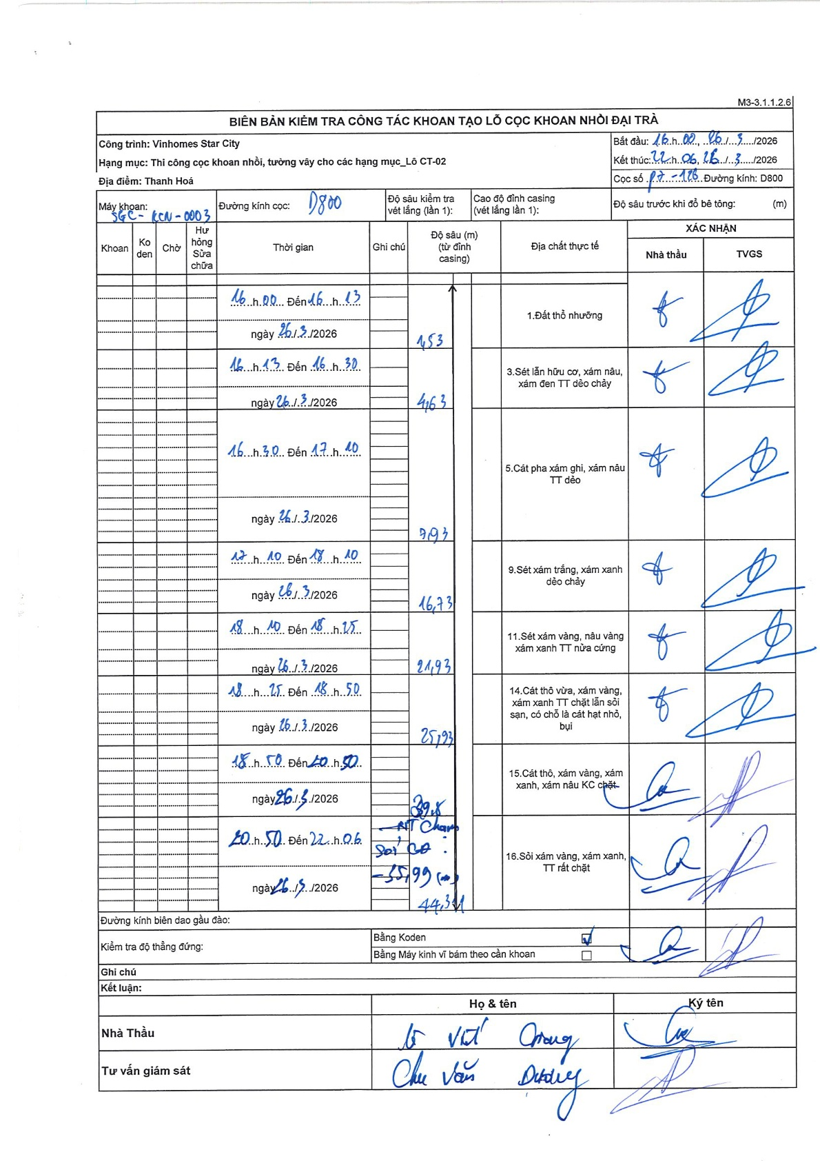
Dự án | Star City Thanh Hóa
Hạng mục | Thi công cọc khoan nhồi, tường vây cho các hạng mục_Lô CT-02
Tên bộ phận | Thi công cọc khoan nhồi, tường vây cho các hạng mục_Lô CT-02
Số hiệu cọc | P7-126
Tên Máy khoan | SGC-KCN0003
Đường kính | D800
Bắt đầu thi công | 16:00 26/03/2026
Kết thúc thi công | 22:06 26/03/2026

Địa chất TT | Đường kính | Mô tả lớp thiết kế | Từ (h) | Đến (h) | Cao độ từ | Cao độ đến | T.Gian (h) | Dài (m) | V (m/h) | Ghi chú
Đất thổ nhưỡng | D800 | Đất thổ nhưỡng | 16:00 26/03/2026 | 16:13 26/03/2026 | 0 | -1.53 | 0.22 | 1.53 | 7.06
2 | D800 | Sét lẫn hữu cơ, xám nâu, xám đen TT dẻo chảy | 16:13 26/03/2026 | 16:30 26/03/2026 | -1.53 | -4.63 | 0.28 | 3.1 | 10.94
3 | D800 | Cát pha xám ghi, xám nâu TT dẻo | 16:30 26/03/2026 | 17:10 26/03/2026 | -4.63 | -9.93 | 0.67 | 5.3 | 7.95
4 | D800 | Sét xám trắng, xám xanh dẻo chảy | 17:10 26/03/2026 | 18:10 26/03/2026 | -9.93 | -16.73 | 1 | 6.8 | 6.8
5 | D800 | Sét xám vàng, nâu vàng xám xanh TT nửa cứng | 18:10 26/03/2026 | 18:25 26/03/2026 | -16.73 | -21.93 | 0.25 | 5.2 | 20.8
6 | D800 | Cát thô vừa, xám vàng, xám xanh TT chặt lẫn sỏi sạn, có chỗ là cát hạt nhỏ, bụi | 18:25 26/03/2026 | 18:50 26/03/2026 | -21.93 | -25.93 | 0.42 | 4 | 9.6
7 | D800 | Cát thô, xám vàng, xám xanh, xám nâu KC chặt | 18:50 26/03/2026 | 20:50 26/03/2026 | -25.93 | -39.8 | 2 | 13.87 | 6.93
8 | D800 | Sỏi xám vàng, xám xanh, TT rất chặt | 20:50 26/03/2026 | 22:06 26/03/2026 | -39.8 | -44.34 | 1.27 | 4.54 | 3.58

ẢNH BIÊN BẢN GỐC

